清单
广安区人民医院体检中心家具清单------20260331
序号 | 类型 | 图片 | 位置 | 空间名称＋数量 | 规格（mm） | 单位 | 数量 | 单价 | 总价 | 材质描述 | 备注
1 | 弧形沙发 |  |  | VIP等候大厅×2 女区过道2×1 | 4050*1865*800 4730*1865*800 5080*1865*800 | 组 | 3 |  |  | 1、软包面料（科技皮）：甲醛含量≤75mg/kg、耐磨性（50000次）≤2级；表面摩擦色牢度：干摩擦≥4级，湿摩擦≥3级，撕裂负荷径向/纵向≥30N；断裂伸长率径向/纵向≥30%；拉伸负荷径向/纵向≥250N。符合《QB/T 4712-2014 沙发用聚氨酯合成革 QB/T 4045-2010 聚氨酯家居用合成革安全技术条件》要求及标准。 2、海绵：甲醛含量≤100mg/kg；75%压缩永久变形≤8%、回弹率≥35%拉伸强度等级/120N≥90kPa、伸长率等级/120N≥130%。检测标准GB/T 10802-2006《通用软质聚醚型聚氨酯泡沫塑料》、《HJ 2547-2016 环境标志产品技术要求家具》。 3、实木：含水率8%-17%，木质件甲醛释放量≤0.05mg/L。检测标准GB/T3324-2017《木家具通用技术条件》、GB18584-2001《室内装饰装修材料木家具中有害物质限量》。 5、根据采购方要求定制，颜色可选。 6、沙发整体安全性能-阻燃性：应符合GB 17927.1的要求；甲醛释放量≤0.03mg/m³，符合《QB/T 1952.1-2023 软体家具 沙发》要求及标准。
2 | 圆形茶几 | 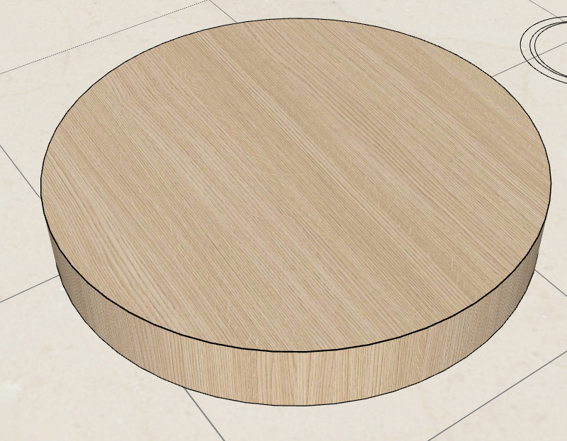 | 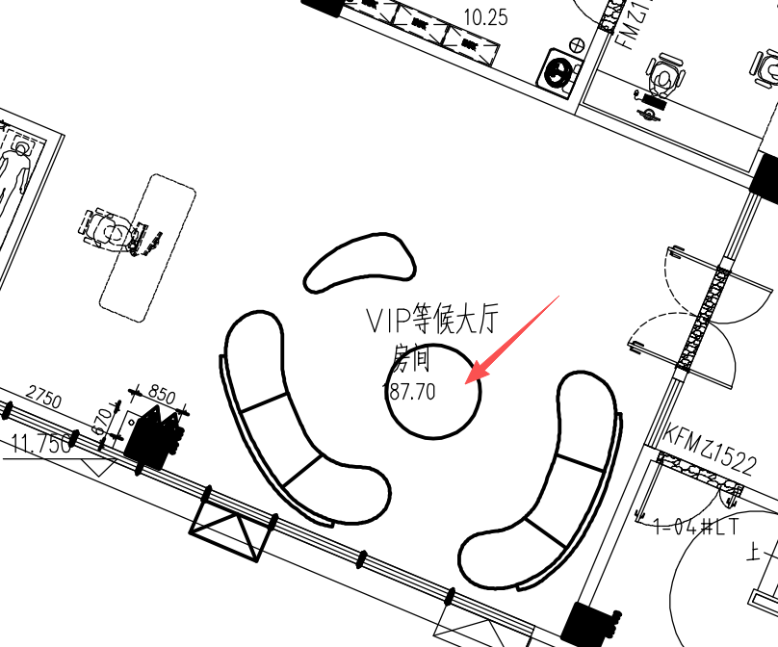 | VIP等候大厅×1 | 1550*1550*400 | 个 | 1 |  |  | 1、不低于E0级实木多层板基材：木材含水率6.0 - 14.0%，弹性模量≥ 3000MPa，燃烧等级；B1 级（难燃），甲醛释放量E0 级 ≤ 0.050mg/L；符合《GB/T 15104-2021《装饰单板贴面人造板》》、《GB 18580-2017《室内装饰装修材料 人造板及其制品中甲醛释放限量》》、《GB 8624-2012《建筑材料及制品燃烧性能分级》》《GB 18584-2001《室内装饰装修材料 木家具中有害物质限量》》要求及标准； 2、木皮饰面； 3、环保油漆喷涂：甲醛释放量≤50mg/kg;硬度≥HB，苯系物总和含量符合相关条件要求；符合《GB 18581-2020 木器涂料中有害物质限量》、《GB/T 6739*2022 涂膜硬度铅笔测定法》要求及标准。
3 | 异形沙发凳 |  | 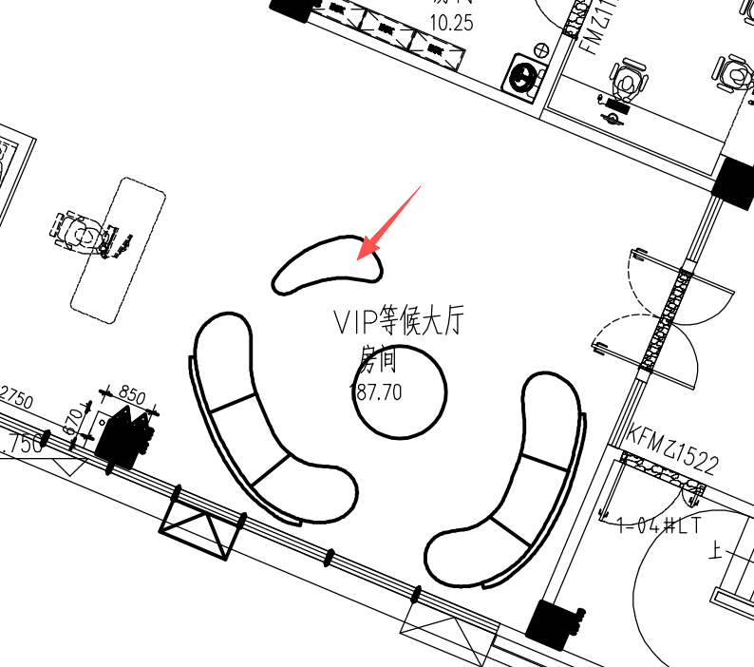 | VIP等候大厅×1 女区过道2×1 | 1830*945*420mm | 个 | 2 |  |  | 1、软包面料（科技皮）：甲醛含量≤75mg/kg、耐磨性（50000次）≤2级；表面摩擦色牢度：干摩擦≥4级，湿摩擦≥3级，撕裂负荷径向/纵向≥30N；断裂伸长率径向/纵向≥30%；拉伸负荷径向/纵向≥250N。符合《QB/T 4712-2014 沙发用聚氨酯合成革 QB/T 4045-2010 聚氨酯家居用合成革安全技术条件》要求及标准。 2、海绵：甲醛含量≤100mg/kg；75%压缩永久变形≤8%、回弹率≥35%拉伸强度等级/120N≥90kPa、伸长率等级/120N≥130%。检测标准GB/T 10802-2006《通用软质聚醚型聚氨酯泡沫塑料》、《HJ 2547-2016 环境标志产品技术要求家具》。 3、实木：含水率8%-17%，木质件甲醛释放量≤0.05mg/L。检测标准GB/T3324-2017《木家具通用技术条件》、GB18584-2001《室内装饰装修材料木家具中有害物质限量》。 5、根据采购方要求定制，颜色可选。 6、脚架采用不锈钢拉丝镀黑钛，大方得体，布艺锈蚀。 7、沙发整体安全性能-阻燃性：应符合GB 17927.1的要求；甲醛释放量≤0.03mg/m³，符合《QB/T 1952.1-2023 软体家具 沙发》要求及标准。
4 | 单人椅 |  | 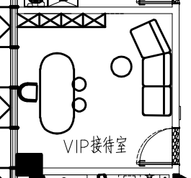 | VIP接待室×1 | 500*500*700 | 个 | 1 |  |  | 1、铁艺架子，表面环保粉末喷涂； 2、纯海绵填充坐垫及靠背：甲醛含量≤100mg/kg；75%压缩永久变形≤8%、回弹率≥35%拉伸强度等级/120N≥90kPa、伸长率等级/120N≥130%。检测标准GB/T 10802-2006《通用软质聚醚型聚氨酯泡沫塑料》、《HJ 2547-2016 环境标志产品技术要求家具》。 3、面层环保西皮：甲醛含量≤75mg/kg、耐磨性（50000次）≤2级；表面摩擦色牢度：干摩擦≥4级，湿摩擦≥3级，撕裂负荷径向/纵向≥30N；断裂伸长率径向/纵向≥30%；拉伸负荷径向/纵向≥250N。符合《QB/T 4712-2014 沙发用聚氨酯合成革 QB/T 4045-2010 聚氨酯家居用合成革安全技术条件》要求及标准。
5 | 圆凳 | 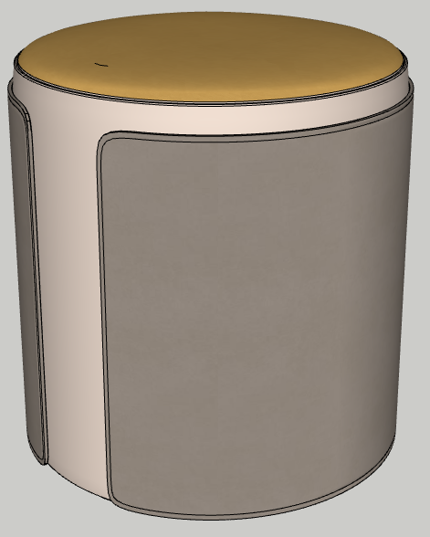 |  | VIP接待室×2 | 420*420*450 | 个 | 2 |  |  | 1、软包面料（科技皮）：甲醛含量≤75mg/kg、耐磨性（50000次）≤2级；表面摩擦色牢度：干摩擦≥4级，湿摩擦≥3级，撕裂负荷径向/纵向≥30N；断裂伸长率径向/纵向≥30%；拉伸负荷径向/纵向≥250N。符合《QB/T 4712-2014 沙发用聚氨酯合成革 QB/T 4045-2010 聚氨酯家居用合成革安全技术条件》要求及标准。 2、海绵：甲醛含量≤100mg/kg；75%压缩永久变形≤8%、回弹率≥35%拉伸强度等级/120N≥90kPa、伸长率等级/120N≥130%。检测标准GB/T 10802-2006《通用软质聚醚型聚氨酯泡沫塑料》、《HJ 2547-2016 环境标志产品技术要求家具》。 3、实木：含水率8%-17%，木质件甲醛释放量≤0.05mg/L。检测标准GB/T3324-2017《木家具通用技术条件》、GB18584-2001《室内装饰装修材料木家具中有害物质限量》。 5、根据采购方要求定制，颜色可选。 6、脚架采用不锈钢拉丝镀黑钛，大方得体，布艺锈蚀。 7、沙发整体安全性能-阻燃性：应符合GB 17927.1的要求；甲醛释放量≤0.03mg/m³，符合《QB/T 1952.1-2023 软体家具 沙发》要求及标准。
6 | 茶桌 | 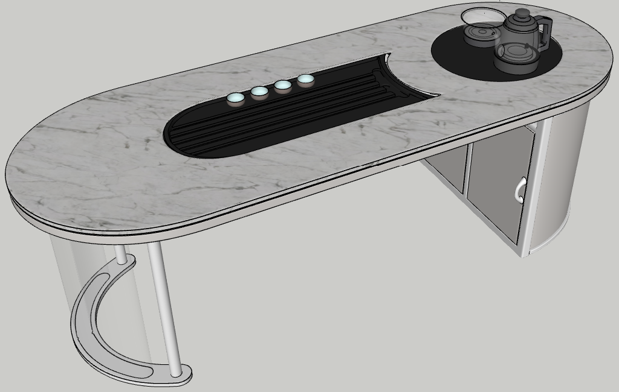 |  | VIP接待室×1 | 2200*1000*750 | 个 | 1 |  |  | 1、柜体高密度中纤板基材，含水率3.0～13.0%，密度0.65～0.80g/cm³；甲醛释放量E₁：≤0.124mg/m³；苯≤10μg/m³，甲苯≤20μg/m³，二甲苯≤20μg/m³，总挥发性有机化合物（TVOC）≤100μg/m³，符合《GB/T 11718-2021 中密度纤维板》、《GB 18580-2017 室内装饰装修材料 人造板及其制品中甲醛释放限量》、《GB/T 35601-2017 绿色产品评价 人造板和木质地板》、《GB/T 17657-2013 人造板及饰面人造板理化性能试验方法》要求及标准； 2、、环保油漆喷涂：甲醛释放量≤50mg/kg;硬度≥HB，苯系物总和含量符合相关条件要求；符合《GB 18581-2020 木器涂料中有害物质限量》、《GB/T 6739*2022 涂膜硬度铅笔测定法》要求及标准； 3、石材台面，人造石台面： 一、材质要求： 1、采用全抑菌纯亚克力人造石实体面材，主要成分为 PMMA ≥ 38%、氢氧化铝 ≥ 58% 2、抗菌率：大肠杆菌和金黄色葡萄球菌 ≥ 99.9%，白色念珠菌 ≥ 99.7%，具备防霉防潮功能 3、耐污与耐腐蚀性能：接触12种常见化学试剂（酒精、醋酸正戊酯、家用氨水溶液(10%，体积比)、柠檬酸(10%，质量比)、尿素(6%，质量比)、家用过氧化氢溶液(3%)、甲苯、醋酸乙酯、洗涤剂磷酸钠(5%,质量比)、醋、松节油）无明显分解和剥落，无辐射、0甲醛； 4、自动烧水壶；
7 | 圆形茶几 | 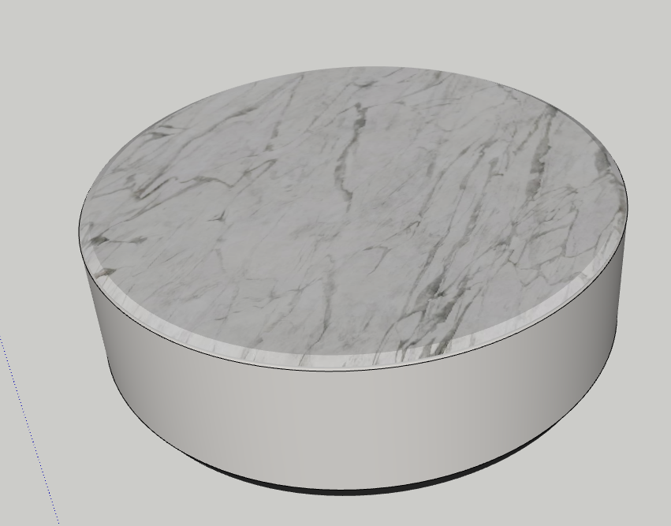 |  | VIP接待室×1 | φ700*400 | 个 | 1 |  |  | 1、不锈钢底座； 2、柜体高密度中纤板基材，含水率3.0～13.0%，密度0.65～0.80g/cm³；甲醛释放量E₁：≤0.124mg/m³；苯≤10μg/m³，甲苯≤20μg/m³，二甲苯≤20μg/m³，总挥发性有机化合物（TVOC）≤100μg/m³，符合《GB/T 11718-2021 中密度纤维板》、《GB 18580-2017 室内装饰装修材料 人造板及其制品中甲醛释放限量》、《GB/T 35601-2017 绿色产品评价 人造板和木质地板》、《GB/T 17657-2013 人造板及饰面人造板理化性能试验方法》要求及标准； 3、环保油漆喷涂：甲醛释放量≤50mg/kg;硬度≥HB，苯系物总和含量符合相关条件要求；符合《GB 18581-2020 木器涂料中有害物质限量》、《GB/T 6739*2022 涂膜硬度铅笔测定法》要求及标准； 4、石材台面，人造石台面： 一、材质要求： 1、采用全抑菌纯亚克力人造石实体面材，主要成分为 PMMA ≥ 38%、氢氧化铝 ≥ 58% 2、抗菌率：大肠杆菌和金黄色葡萄球菌 ≥ 99.9%，白色念珠菌 ≥ 99.7%，具备防霉防潮功能 3、耐污与耐腐蚀性能：接触12种常见化学试剂（酒精、醋酸正戊酯、家用氨水溶液(10%，体积比)、柠檬酸(10%，质量比)、尿素(6%，质量比)、家用过氧化氢溶液(3%)、甲苯、醋酸乙酯、洗涤剂磷酸钠(5%,质量比)、醋、松节油）无明显分解和剥落，无辐射、0甲醛。
8 | 灰色沙发 |  |  | VIP接待室×1 | 2800*1200*760 | 个 | 1 |  |  | 1、软包面料（科技皮）：甲醛含量≤75mg/kg、耐磨性（50000次）≤2级；表面摩擦色牢度：干摩擦≥4级，湿摩擦≥3级，撕裂负荷径向/纵向≥30N；断裂伸长率径向/纵向≥30%；拉伸负荷径向/纵向≥250N。符合《QB/T 4712-2014 沙发用聚氨酯合成革 QB/T 4045-2010 聚氨酯家居用合成革安全技术条件》要求及标准。 2、海绵：甲醛含量≤100mg/kg；75%压缩永久变形≤8%、回弹率≥35%拉伸强度等级/120N≥90kPa、伸长率等级/120N≥130%。检测标准GB/T 10802-2006《通用软质聚醚型聚氨酯泡沫塑料》、《HJ 2547-2016 环境标志产品技术要求家具》。 3、实木：含水率8%-17%，木质件甲醛释放量≤0.05mg/L。检测标准GB/T3324-2017《木家具通用技术条件》、GB18584-2001《室内装饰装修材料木家具中有害物质限量》。 5、根据采购方要求定制，颜色可选。 6、沙发整体安全性能-阻燃性：应符合GB 17927.1的要求；甲醛释放量≤0.03mg/m³，符合《QB/T 1952.1-2023 软体家具 沙发》要求及标准。
9 | 接待室储物柜 | 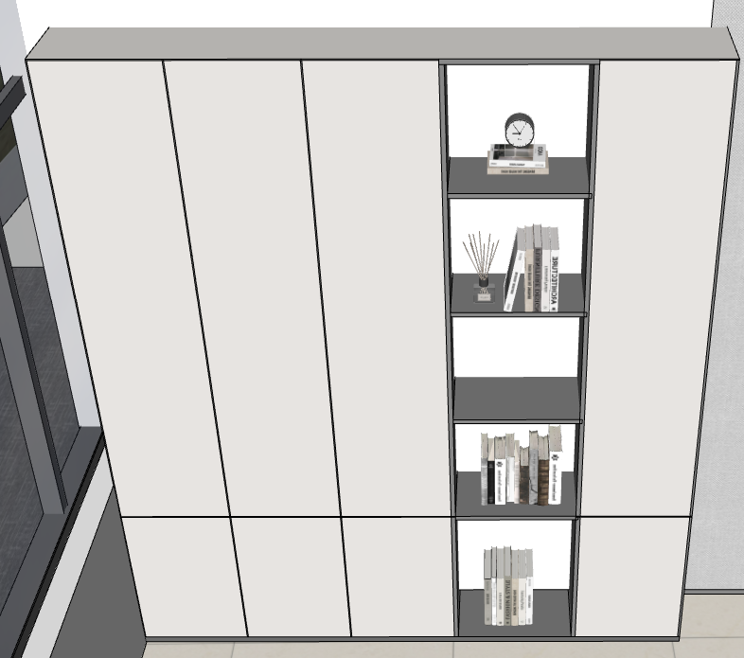 |  | VIP接待室×1 | 2500*400*3000 | 组 | 1 |  | 0 | 1、1.8cm厚E0级实木颗粒板基材：含水率3～13%，甲醛释放量E₁：≤0.124mg/m³，苯≤10μg/m³，甲苯≤20μg/m³，二甲苯≤20μg/m³，总挥发性有机化合物（TVOC）≤100μg/m³，符合《GB/T 4897-2015 刨花板》、《GB 18580-2017 室内装饰装修材料 人造板及其制品中甲醛释放限量》、《GB/T 35601-2017 绿色产品评价 人造板和木质地板》要求及标准； 2、PVC封边带：外观质量无皱纹、裂纹、染色线、刀线、油渍、污点、黑斑、磨30r应无露底现象；甲醛释放量E1≤1.5mg/L，可溶性铅≤90mg/kg、可溶性镉≤75mg/kg、可溶性铬≤60mg/kg、可溶性汞≤60mg/kg、可溶性砷≤25mg/kg、可溶性钡≤1000mg/kg、可溶性锑≤60mg/kg、可溶性硒≤500mg/kg；邻苯二甲酸酯DBP、BBP、DEHP、DNOP、DINP和DIDP的总量≤0.1%。检测标准QB/T 4463-2013《家具用封边条技术要求》。 3、国产优质五金铰链：耐腐蚀、耐久性、水平静载荷、垂直静载荷，符合《QB/T 2189-2013 家具五金 杯状暗铰链》要求及标准； 4、国产优质五金拉手：表面应无剥落、返锈、毛刺，表面应无烧焦、起泡、针孔、裂纹、花斑，连续喷雾100h，简易10级制定级法不低于7级，符合《QB/T 3832-1999 轻工产品金属镀层腐蚀试验结果的评价》、《GB/T 3325-2017 金属家具通用技术条件》要求及标准； 5、定制柜符合《GB/T 3324-2024 木家具通用技术条件》要求及标准。
10 | 圆形茶几 | 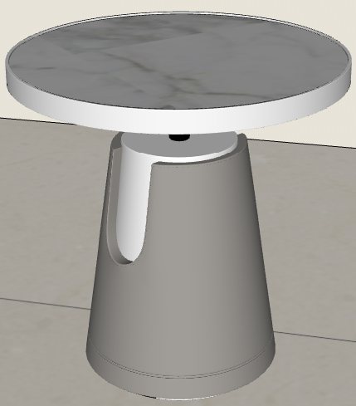 | 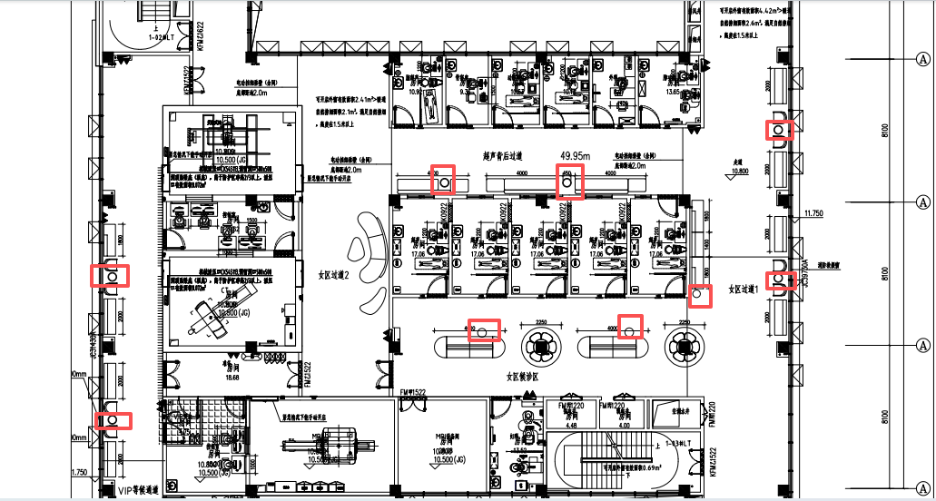 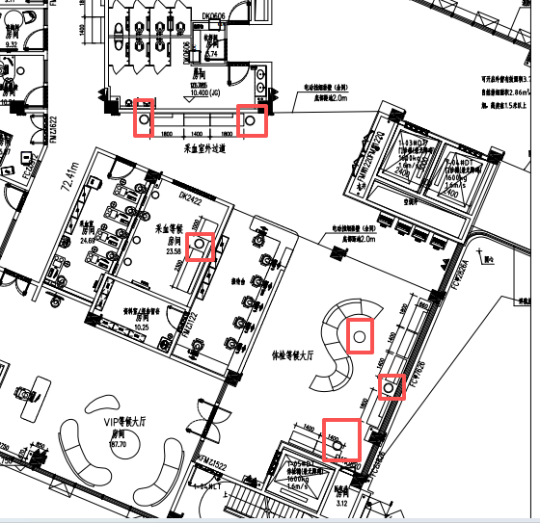 | 见左图（平面布置图） | 600*600*610mm | 个 | 15 |  |  | 1、底座铁艺制作，表面环保粉末喷涂，粉末甲醛含量、污染物含量符合国家环保要求标准； 4、石材台面，人造石台面： 一、材质要求： 1、采用全抑菌纯亚克力人造石实体面材，主要成分为 PMMA ≥ 38%、氢氧化铝 ≥ 58% 2、抗菌率：大肠杆菌和金黄色葡萄球菌 ≥ 99.9%，白色念珠菌 ≥ 99.7%，具备防霉防潮功能 3、耐污与耐腐蚀性能：接触12种常见化学试剂（酒精、醋酸正戊酯、家用氨水溶液(10%，体积比)、柠檬酸(10%，质量比)、尿素(6%，质量比)、家用过氧化氢溶液(3%)、甲苯、醋酸乙酯、洗涤剂磷酸钠(5%,质量比)、醋、松节油）无明显分解和剥落，无辐射、0甲醛。
11 | 服务台 |  | 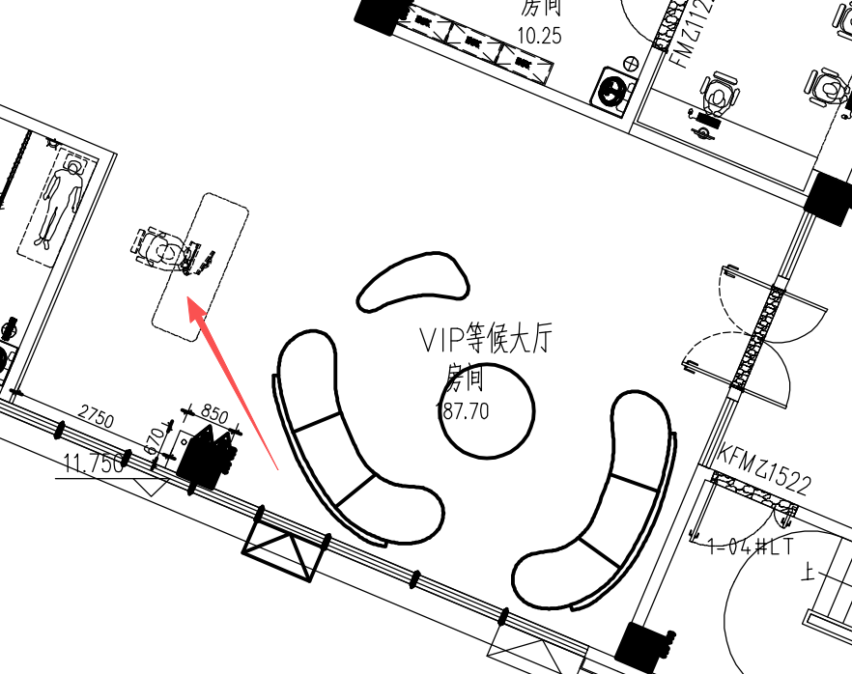 | VIP等候大厅×1 | 4000*920*1080 | 个 | 1 |  |  | 人造石台面： 一、材质要求： 1、采用全抑菌纯亚克力人造石实体面材，主要成分为 PMMA ≥ 38%、氢氧化铝 ≥ 58% 2、抗菌率：大肠杆菌和金黄色葡萄球菌 ≥ 99.9%，白色念珠菌 ≥ 99.7%，具备防霉防潮功能 3、耐污与耐腐蚀性能：接触12种常见化学试剂（酒精、醋酸正戊酯、家用氨水溶液(10%，体积比)、柠檬酸(10%，质量比)、尿素(6%，质量比)、家用过氧化氢溶液(3%)、甲苯、醋酸乙酯、洗涤剂磷酸钠(5%,质量比)、醋、松节油）无明显分解和剥落，无辐射、0甲醛。 二、结构要求： 1、主体表面与四周采用上述材质实现一体化设计，厚度 ≥ 12mm； 2、内部结构为同材质筋条支撑，无龙骨/金属/木质结构（具体参考图片）。 3、服务台弧形立面板、踢脚线均采用全抑菌纯亚克力人造石实体面材，与主操作台无缝一体化拼接，材料厚度 ≥ 12mm，边缘圆角； 4、服务台踢脚线内置灯带，服务台设置强弱线槽，插座（具体参考图片）。 三、花色要求（以甲方选样为准，图片供参考）： 花纹板，通体颜色，色彩纹理内外一致，无转印、贴皮、喷漆。 四、工艺要求： 1、非标准异形定制构件，需根据设计造型进行专用模具开发。 2、数控开料及多段热弯成型工艺完成整体曲面塑形，热弯过程依托专用成型模具，模具精度应满足尺寸、公差及曲面一致性要求。 3、各构件采用无缝拼接并进行色纹对齐处理，确保通体石纹的连续性。 4、成型后进行人工精修，外露边缘均进行全圆角打磨，表面按医疗级标准处理，满足洁净、耐污及高频使用要求。 5、产品为工厂模块化预制，减少现场施工污染，现场实施无缝拼接。
12 | s型沙发 |  | 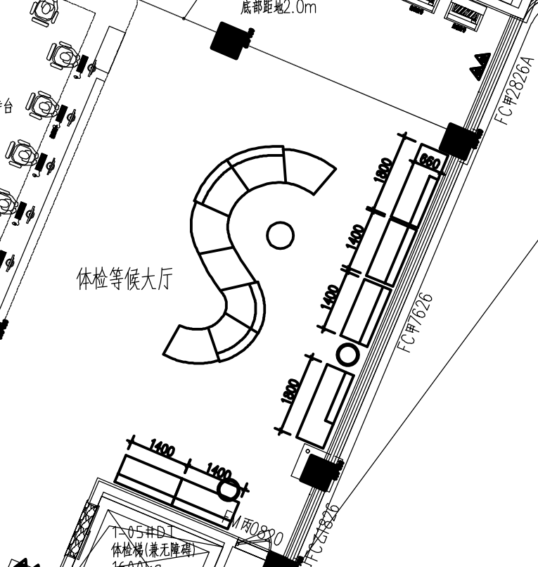 | 体检等候大厅×1 | 5900*2600*700 | 组 | 1 |  |  | 1、软包面料（科技皮）：甲醛含量≤75mg/kg、耐磨性（50000次）≤2级；表面摩擦色牢度：干摩擦≥4级，湿摩擦≥3级，撕裂负荷径向/纵向≥30N；断裂伸长率径向/纵向≥30%；拉伸负荷径向/纵向≥250N。符合《QB/T 4712-2014 沙发用聚氨酯合成革 QB/T 4045-2010 聚氨酯家居用合成革安全技术条件》要求及标准。 2、海绵：甲醛含量≤100mg/kg；75%压缩永久变形≤8%、回弹率≥35%拉伸强度等级/120N≥90kPa、伸长率等级/120N≥130%。检测标准GB/T 10802-2006《通用软质聚醚型聚氨酯泡沫塑料》、《HJ 2547-2016 环境标志产品技术要求家具》。 3、实木：含水率8%-17%，木质件甲醛释放量≤0.05mg/L。检测标准GB/T3324-2017《木家具通用技术条件》、GB18584-2001《室内装饰装修材料木家具中有害物质限量》。 5、根据采购方要求定制，颜色可选。 6、沙发整体安全性能-阻燃性：应符合GB 17927.1的要求；甲醛释放量≤0.03mg/m³，符合《QB/T 1952.1-2023 软体家具 沙发》要求及标准。
13 | 一字型过道沙发：款式1 |  |  | 体检等候大厅×4 VIP过道×3 采血区过道×2 女区过道1×1 | 1400*660*760（10个） | 个 | 10 |  |  | 1、软包面料（科技皮）：甲醛含量≤75mg/kg、耐磨性（50000次）≤2级；表面摩擦色牢度：干摩擦≥4级，湿摩擦≥3级，撕裂负荷径向/纵向≥30N；断裂伸长率径向/纵向≥30%；拉伸负荷径向/纵向≥250N。符合《QB/T 4712-2014 沙发用聚氨酯合成革 QB/T 4045-2010 聚氨酯家居用合成革安全技术条件》要求及标准。 2、海绵：甲醛含量≤100mg/kg；75%压缩永久变形≤8%、回弹率≥35%拉伸强度等级/120N≥90kPa、伸长率等级/120N≥130%。检测标准GB/T 10802-2006《通用软质聚醚型聚氨酯泡沫塑料》、《HJ 2547-2016 环境标志产品技术要求家具》。 3、实木：含水率8%-17%，木质件甲醛释放量≤0.05mg/L。检测标准GB/T3324-2017《木家具通用技术条件》、GB18584-2001《室内装饰装修材料木家具中有害物质限量》。 5、根据采购方要求定制，颜色可选。 6、沙发整体安全性能-阻燃性：应符合GB 17927.1的要求；甲醛释放量≤0.03mg/m³，符合《QB/T 1952.1-2023 软体家具 沙发》要求及标准。
14 | 一字型过道沙发：款式2 |  | 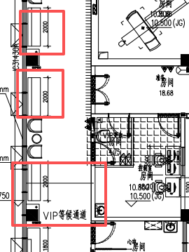 | 女区过道1×4 VIP等候通道×3 | 2000*660*760（7个） | 个 | 7 |  |  | 1、软包面料（科技皮）：甲醛含量≤75mg/kg、耐磨性（50000次）≤2级；表面摩擦色牢度：干摩擦≥4级，湿摩擦≥3级，撕裂负荷径向/纵向≥30N；断裂伸长率径向/纵向≥30%；拉伸负荷径向/纵向≥250N。符合《QB/T 4712-2014 沙发用聚氨酯合成革 QB/T 4045-2010 聚氨酯家居用合成革安全技术条件》要求及标准。 2、海绵：甲醛含量≤100mg/kg；75%压缩永久变形≤8%、回弹率≥35%拉伸强度等级/120N≥90kPa、伸长率等级/120N≥130%。检测标准GB/T 10802-2006《通用软质聚醚型聚氨酯泡沫塑料》、《HJ 2547-2016 环境标志产品技术要求家具》。 3、实木：含水率8%-17%，木质件甲醛释放量≤0.05mg/L。检测标准GB/T3324-2017《木家具通用技术条件》、GB18584-2001《室内装饰装修材料木家具中有害物质限量》。 5、根据采购方要求定制，颜色可选。 6、沙发整体安全性能-阻燃性：应符合GB 17927.1的要求；甲醛释放量≤0.03mg/m³，符合《QB/T 1952.1-2023 软体家具 沙发》要求及标准。
15 | 一字型过道沙发：款式3 |  | 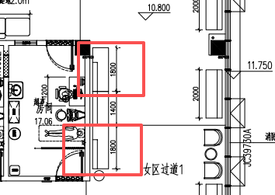 | 女区过道1×2 VIP等候通道×2 采血区过道×3 VIP过道×3 体检等候大厅×2 | 1800*660*760 | 个 | 12 |  |  | 1、软包面料（科技皮）：甲醛含量≤75mg/kg、耐磨性（50000次）≤2级；表面摩擦色牢度：干摩擦≥4级，湿摩擦≥3级，撕裂负荷径向/纵向≥30N；断裂伸长率径向/纵向≥30%；拉伸负荷径向/纵向≥250N。符合《QB/T 4712-2014 沙发用聚氨酯合成革 QB/T 4045-2010 聚氨酯家居用合成革安全技术条件》要求及标准。 2、海绵：甲醛含量≤100mg/kg；75%压缩永久变形≤8%、回弹率≥35%拉伸强度等级/120N≥90kPa、伸长率等级/120N≥130%。检测标准GB/T 10802-2006《通用软质聚醚型聚氨酯泡沫塑料》、《HJ 2547-2016 环境标志产品技术要求家具》。 3、实木：含水率8%-17%，木质件甲醛释放量≤0.05mg/L。检测标准GB/T3324-2017《木家具通用技术条件》、GB18584-2001《室内装饰装修材料木家具中有害物质限量》。 5、根据采购方要求定制，颜色可选。 6、沙发整体安全性能-阻燃性：应符合GB 17927.1的要求；甲醛释放量≤0.03mg/m³，符合《QB/T 1952.1-2023 软体家具 沙发》要求及标准。
16 | 服务台 |  |  | 体检等候大厅×1 | 8200*2600*1100 | 组 | 1 |  |  | 人造石台面： 一、材质要求： 1、采用全抑菌纯亚克力人造石实体面材，主要成分为 PMMA ≥ 38%、氢氧化铝 ≥ 58% 2、抗菌率：大肠杆菌和金黄色葡萄球菌 ≥ 99.9%，白色念珠菌 ≥ 99.7%，具备防霉防潮功能 3、耐污与耐腐蚀性能：接触12种常见化学试剂（酒精、醋酸正戊酯、家用氨水溶液(10%，体积比)、柠檬酸(10%，质量比)、尿素(6%，质量比)、家用过氧化氢溶液(3%)、甲苯、醋酸乙酯、洗涤剂磷酸钠(5%,质量比)、醋、松节油）无明显分解和剥落，无辐射、0甲醛。 二、结构要求： 1、主体表面与四周采用上述材质实现一体化设计，厚度 ≥ 12mm； 2、内部结构为同材质筋条支撑，无龙骨/金属/木质结构（具体参考图片）。 3、服务台弧形立面板、踢脚线均采用全抑菌纯亚克力人造石实体面材，与主操作台无缝一体化拼接，材料厚度 ≥ 12mm，边缘圆角； 4、服务台踢脚线内置灯带，服务台设置强弱线槽，插座（具体参考图片）。 三、花色要求（以甲方选样为准，图片供参考）： 花纹板，通体颜色，色彩纹理内外一致，无转印、贴皮、喷漆。 四、工艺要求： 1、非标准异形定制构件，需根据设计造型进行专用模具开发。 2、数控开料及多段热弯成型工艺完成整体曲面塑形，热弯过程依托专用成型模具，模具精度应满足尺寸、公差及曲面一致性要求。 3、各构件采用无缝拼接并进行色纹对齐处理，确保通体石纹的连续性。 4、成型后进行人工精修，外露边缘均进行全圆角打磨，表面按医疗级标准处理，满足洁净、耐污及高频使用要求。 5、产品为工厂模块化预制，减少现场施工污染，现场实施无缝拼接。
17 | 柱子装饰 （含灯光） |  | 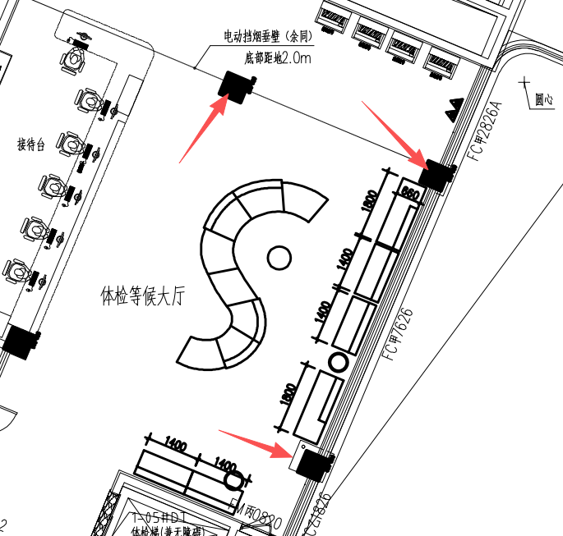 | 体检等候大厅×3 | 800*800*2870 | 组 | 3 |  |  | 1、高密度中纤板基材：含水率3.0～13.0%，密度0.65～0.80g/cm³；甲醛释放量E₁：≤0.124mg/m³；苯≤10μg/m³，甲苯≤20μg/m³，二甲苯≤20μg/m³，总挥发性有机化合物（TVOC）≤100μg/m³，符合《GB/T 11718-2021 中密度纤维板》、《GB 18580-2017 室内装饰装修材料 人造板及其制品中甲醛释放限量》、《GB/T 35601-2017 绿色产品评价 人造板和木质地板》、《GB/T 17657-2013 人造板及饰面人造板理化性能试验方法》要求及标准； 2、环保油漆喷涂：甲醛释放量≤50mg/kg;硬度≥HB，苯系物总和含量符合相关条件要求；符合《GB 18581-2020 木器涂料中有害物质限量》、《GB/T 6739*2022 涂膜硬度铅笔测定法》要求及标准。 3、柔光LED灯带。
18 | 一字型沙发 |  |  | 女区候诊区×2 | 4000*1200*730 | 组 | 2 |  |  | 1、软包面料（科技皮）：甲醛含量≤75mg/kg、耐磨性（50000次）≤2级；表面摩擦色牢度：干摩擦≥4级，湿摩擦≥3级，撕裂负荷径向/纵向≥30N；断裂伸长率径向/纵向≥30%；拉伸负荷径向/纵向≥250N。符合《QB/T 4712-2014 沙发用聚氨酯合成革 QB/T 4045-2010 聚氨酯家居用合成革安全技术条件》要求及标准。 2、海绵：甲醛含量≤100mg/kg；75%压缩永久变形≤8%、回弹率≥35%拉伸强度等级/120N≥90kPa、伸长率等级/120N≥130%。检测标准GB/T 10802-2006《通用软质聚醚型聚氨酯泡沫塑料》、《HJ 2547-2016 环境标志产品技术要求家具》。 3、实木：含水率8%-17%，木质件甲醛释放量≤0.05mg/L。检测标准GB/T3324-2017《木家具通用技术条件》、GB18584-2001《室内装饰装修材料木家具中有害物质限量》。 5、根据采购方要求定制，颜色可选。 6、沙发整体安全性能-阻燃性：应符合GB 17927.1的要求；甲醛释放量≤0.03mg/m³，符合《QB/T 1952.1-2023 软体家具 沙发》要求及标准。
19 | 圆弧沙发 | 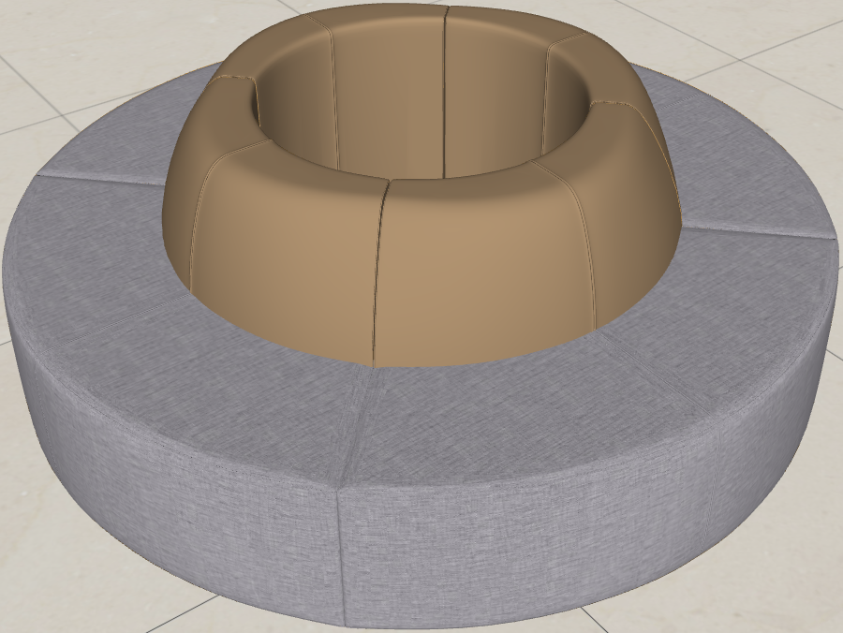 |  | 女区候诊区×2 征兵候诊区×1 | 2270*2250*790 | 组 | 3 |  |  | 1、软包面料（科技皮）：甲醛含量≤75mg/kg、耐磨性（50000次）≤2级；表面摩擦色牢度：干摩擦≥4级，湿摩擦≥3级，撕裂负荷径向/纵向≥30N；断裂伸长率径向/纵向≥30%；拉伸负荷径向/纵向≥250N。符合《QB/T 4712-2014 沙发用聚氨酯合成革 QB/T 4045-2010 聚氨酯家居用合成革安全技术条件》要求及标准。 2、海绵：甲醛含量≤100mg/kg；75%压缩永久变形≤8%、回弹率≥35%拉伸强度等级/120N≥90kPa、伸长率等级/120N≥130%。检测标准GB/T 10802-2006《通用软质聚醚型聚氨酯泡沫塑料》、《HJ 2547-2016 环境标志产品技术要求家具》。 3、实木：含水率8%-17%，木质件甲醛释放量≤0.05mg/L。检测标准GB/T3324-2017《木家具通用技术条件》、GB18584-2001《室内装饰装修材料木家具中有害物质限量》。 5、根据采购方要求定制，颜色可选。 6、沙发整体安全性能-阻燃性：应符合GB 17927.1的要求；甲醛释放量≤0.03mg/m³，符合《QB/T 1952.1-2023 软体家具 沙发》要求及标准。
20 | 柱子装饰 （含灯光） |  |  | 女区候诊区×2 征兵候诊区×1 | 柱身直径950 | 组 | 3 |  |  | 1、高密度中纤板基材：含水率3.0～13.0%，密度0.65～0.80g/cm³；甲醛释放量E₁：≤0.124mg/m³；苯≤10μg/m³，甲苯≤20μg/m³，二甲苯≤20μg/m³，总挥发性有机化合物（TVOC）≤100μg/m³，符合《GB/T 11718-2021 中密度纤维板》、《GB 18580-2017 室内装饰装修材料 人造板及其制品中甲醛释放限量》、《GB/T 35601-2017 绿色产品评价 人造板和木质地板》、《GB/T 17657-2013 人造板及饰面人造板理化性能试验方法》要求及标准； 2、环保油漆喷涂：甲醛释放量≤50mg/kg;硬度≥HB，苯系物总和含量符合相关条件要求；符合《GB 18581-2020 木器涂料中有害物质限量》、《GB/T 6739*2022 涂膜硬度铅笔测定法》要求及标准。 3、柔光LED灯带。
21 | 单人沙发 | 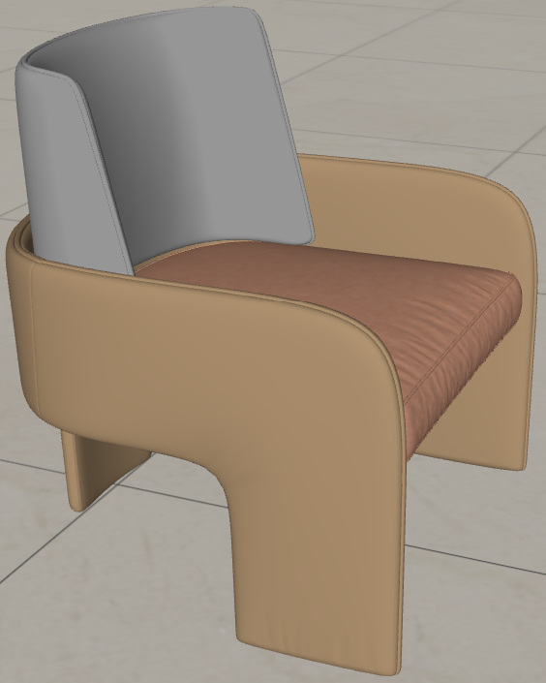 |  | VIP等候通道×4 女区过道1×4 | 725*775*850 | 个 | 8 |  |  | 1、软包面料（科技皮）：甲醛含量≤75mg/kg、耐磨性（50000次）≤2级；表面摩擦色牢度：干摩擦≥4级，湿摩擦≥3级，撕裂负荷径向/纵向≥30N；断裂伸长率径向/纵向≥30%；拉伸负荷径向/纵向≥250N。符合《QB/T 4712-2014 沙发用聚氨酯合成革 QB/T 4045-2010 聚氨酯家居用合成革安全技术条件》要求及标准。 2、海绵：甲醛含量≤100mg/kg；75%压缩永久变形≤8%、回弹率≥35%拉伸强度等级/120N≥90kPa、伸长率等级/120N≥130%。检测标准GB/T 10802-2006《通用软质聚醚型聚氨酯泡沫塑料》、《HJ 2547-2016 环境标志产品技术要求家具》。 3、实木：含水率8%-17%，木质件甲醛释放量≤0.05mg/L。检测标准GB/T3324-2017《木家具通用技术条件》、GB18584-2001《室内装饰装修材料木家具中有害物质限量》。 5、根据采购方要求定制，颜色可选。 6、沙发整体安全性能-阻燃性：应符合GB 17927.1的要求；甲醛释放量≤0.03mg/m³，符合《QB/T 1952.1-2023 软体家具 沙发》要求及标准。
22 | 椭圆形茶几 |  |  | 女区过道2×1 | 1360*950*400 | 个 | 1 |  |  | 1、高密度中纤板基材：含水率3.0～13.0%，密度0.65～0.80g/cm³；甲醛释放量E₁：≤0.124mg/m³；苯≤10μg/m³，甲苯≤20μg/m³，二甲苯≤20μg/m³，总挥发性有机化合物（TVOC）≤100μg/m³，符合《GB/T 11718-2021 中密度纤维板》、《GB 18580-2017 室内装饰装修材料 人造板及其制品中甲醛释放限量》、《GB/T 35601-2017 绿色产品评价 人造板和木质地板》、《GB/T 17657-2013 人造板及饰面人造板理化性能试验方法》要求及标准； 2、环保油漆喷涂：甲醛释放量≤50mg/kg;硬度≥HB，苯系物总和含量符合相关条件要求；符合《GB 18581-2020 木器涂料中有害物质限量》、《GB/T 6739*2022 涂膜硬度铅笔测定法》要求及标准。
23 | 组团沙发a+b |  |  | 征兵体检候诊×1 | 4000*1460*670 | 组 | 1 |  |  | 1、软包面料（科技皮）：甲醛含量≤75mg/kg、耐磨性（50000次）≤2级；表面摩擦色牢度：干摩擦≥4级，湿摩擦≥3级，撕裂负荷径向/纵向≥30N；断裂伸长率径向/纵向≥30%；拉伸负荷径向/纵向≥250N。符合《QB/T 4712-2014 沙发用聚氨酯合成革 QB/T 4045-2010 聚氨酯家居用合成革安全技术条件》要求及标准。 2、海绵：甲醛含量≤100mg/kg；75%压缩永久变形≤8%、回弹率≥35%拉伸强度等级/120N≥90kPa、伸长率等级/120N≥130%。检测标准GB/T 10802-2006《通用软质聚醚型聚氨酯泡沫塑料》、《HJ 2547-2016 环境标志产品技术要求家具》。 3、实木：含水率8%-17%，木质件甲醛释放量≤0.05mg/L。检测标准GB/T3324-2017《木家具通用技术条件》、GB18584-2001《室内装饰装修材料木家具中有害物质限量》。 5、根据采购方要求定制，颜色可选。 6、沙发整体安全性能-阻燃性：应符合GB 17927.1的要求；甲醛释放量≤0.03mg/m³，符合《QB/T 1952.1-2023 软体家具 沙发》要求及标准。
24 | 组团沙发a |  |  | 超声背后过道×1 采血等候房间×1 | 4000*830*670 | 组 | 1 |  |  | 1、软包面料（科技皮）：甲醛含量≤75mg/kg、耐磨性（50000次）≤2级；表面摩擦色牢度：干摩擦≥4级，湿摩擦≥3级，撕裂负荷径向/纵向≥30N；断裂伸长率径向/纵向≥30%；拉伸负荷径向/纵向≥250N。符合《QB/T 4712-2014 沙发用聚氨酯合成革 QB/T 4045-2010 聚氨酯家居用合成革安全技术条件》要求及标准。 2、海绵：甲醛含量≤100mg/kg；75%压缩永久变形≤8%、回弹率≥35%拉伸强度等级/120N≥90kPa、伸长率等级/120N≥130%。检测标准GB/T 10802-2006《通用软质聚醚型聚氨酯泡沫塑料》、《HJ 2547-2016 环境标志产品技术要求家具》。 3、实木：含水率8%-17%，木质件甲醛释放量≤0.05mg/L。检测标准GB/T3324-2017《木家具通用技术条件》、GB18584-2001《室内装饰装修材料木家具中有害物质限量》。 5、根据采购方要求定制，颜色可选。 6、沙发整体安全性能-阻燃性：应符合GB 17927.1的要求；甲醛释放量≤0.03mg/m³，符合《QB/T 1952.1-2023 软体家具 沙发》要求及标准。
25 | 组团沙发b |  |  | 超声背后过道×2 | 4000*830*670 | 组 | 2 |  |  | 1、软包面料（科技皮）：甲醛含量≤75mg/kg、耐磨性（50000次）≤2级；表面摩擦色牢度：干摩擦≥4级，湿摩擦≥3级，撕裂负荷径向/纵向≥30N；断裂伸长率径向/纵向≥30%；拉伸负荷径向/纵向≥250N。符合《QB/T 4712-2014 沙发用聚氨酯合成革 QB/T 4045-2010 聚氨酯家居用合成革安全技术条件》要求及标准。 2、海绵：甲醛含量≤100mg/kg；75%压缩永久变形≤8%、回弹率≥35%拉伸强度等级/120N≥90kPa、伸长率等级/120N≥130%。检测标准GB/T 10802-2006《通用软质聚醚型聚氨酯泡沫塑料》、《HJ 2547-2016 环境标志产品技术要求家具》。 3、实木：含水率8%-17%，木质件甲醛释放量≤0.05mg/L。检测标准GB/T3324-2017《木家具通用技术条件》、GB18584-2001《室内装饰装修材料木家具中有害物质限量》。 5、根据采购方要求定制，颜色可选。 6、沙发整体安全性能-阻燃性：应符合GB 17927.1的要求；甲醛释放量≤0.03mg/m³，符合《QB/T 1952.1-2023 软体家具 沙发》要求及标准。
26 | 组团沙发 |  |  | 征兵体检候诊×1 | 2200*1460*670 | 组 | 1 |  |  | 1、软包面料（科技皮）：甲醛含量≤75mg/kg、耐磨性（50000次）≤2级；表面摩擦色牢度：干摩擦≥4级，湿摩擦≥3级，撕裂负荷径向/纵向≥30N；断裂伸长率径向/纵向≥30%；拉伸负荷径向/纵向≥250N。符合《QB/T 4712-2014 沙发用聚氨酯合成革 QB/T 4045-2010 聚氨酯家居用合成革安全技术条件》要求及标准。 2、海绵：甲醛含量≤100mg/kg；75%压缩永久变形≤8%、回弹率≥35%拉伸强度等级/120N≥90kPa、伸长率等级/120N≥130%。检测标准GB/T 10802-2006《通用软质聚醚型聚氨酯泡沫塑料》、《HJ 2547-2016 环境标志产品技术要求家具》。 3、实木：含水率8%-17%，木质件甲醛释放量≤0.05mg/L。检测标准GB/T3324-2017《木家具通用技术条件》、GB18584-2001《室内装饰装修材料木家具中有害物质限量》。 5、根据采购方要求定制，颜色可选。 6、沙发整体安全性能-阻燃性：应符合GB 17927.1的要求；甲醛释放量≤0.03mg/m³，符合《QB/T 1952.1-2023 软体家具 沙发》要求及标准。
27 | 餐桌 | 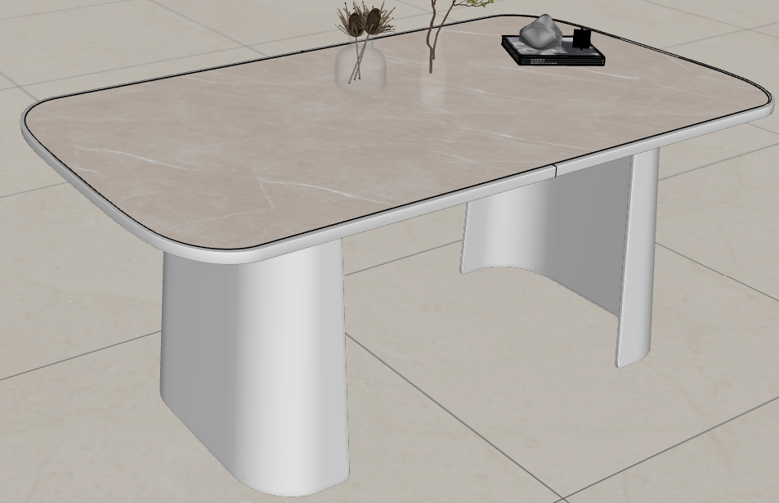 | 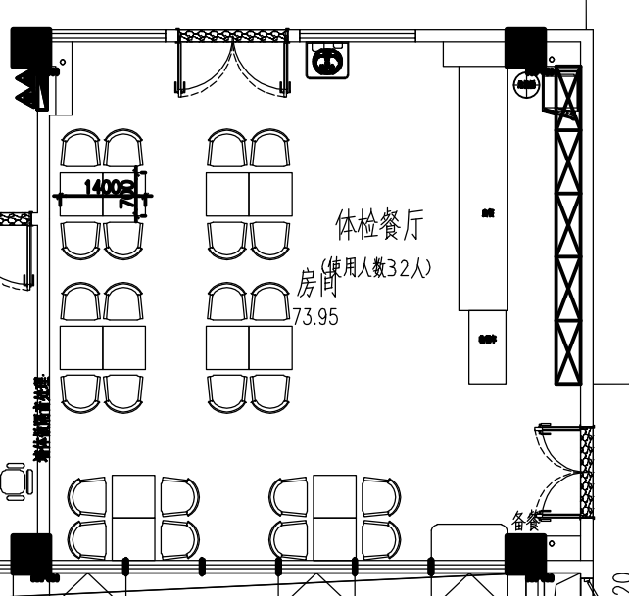 | 体检餐厅×6 | 1750*1000*750 | 个 | 6 |  |  | 1、高密度中纤板基材：含水率3.0～13.0%，密度0.65～0.80g/cm³；甲醛释放量E₁：≤0.124mg/m³；苯≤10μg/m³，甲苯≤20μg/m³，二甲苯≤20μg/m³，总挥发性有机化合物（TVOC）≤100μg/m³，符合《GB/T 11718-2021 中密度纤维板》、《GB 18580-2017 室内装饰装修材料 人造板及其制品中甲醛释放限量》、《GB/T 35601-2017 绿色产品评价 人造板和木质地板》、《GB/T 17657-2013 人造板及饰面人造板理化性能试验方法》要求及标准； 2、环保油漆喷涂：甲醛释放量≤50mg/kg;硬度≥HB，苯系物总和含量符合相关条件要求；符合《GB 18581-2020 木器涂料中有害物质限量》、《GB/T 6739*2022 涂膜硬度铅笔测定法》要求及标准。 3、石材台面
28 | 餐椅 |  |  | 体检餐厅×18 | 530*550*875 | 个 | 18 |  |  | 1、铁艺架子，表面环保粉末喷涂； 2、纯海绵填充坐垫及靠背：甲醛含量≤100mg/kg；75%压缩永久变形≤8%、回弹率≥35%拉伸强度等级/120N≥90kPa、伸长率等级/120N≥130%。检测标准GB/T 10802-2006《通用软质聚醚型聚氨酯泡沫塑料》、《HJ 2547-2016 环境标志产品技术要求家具》。 3、面层环保西皮：甲醛含量≤75mg/kg、耐磨性（50000次）≤2级；表面摩擦色牢度：干摩擦≥4级，湿摩擦≥3级，撕裂负荷径向/纵向≥30N；断裂伸长率径向/纵向≥30%；拉伸负荷径向/纵向≥250N。符合《QB/T 4712-2014 沙发用聚氨酯合成革 QB/T 4045-2010 聚氨酯家居用合成革安全技术条件》要求及标准。
29 | 餐椅 |  | 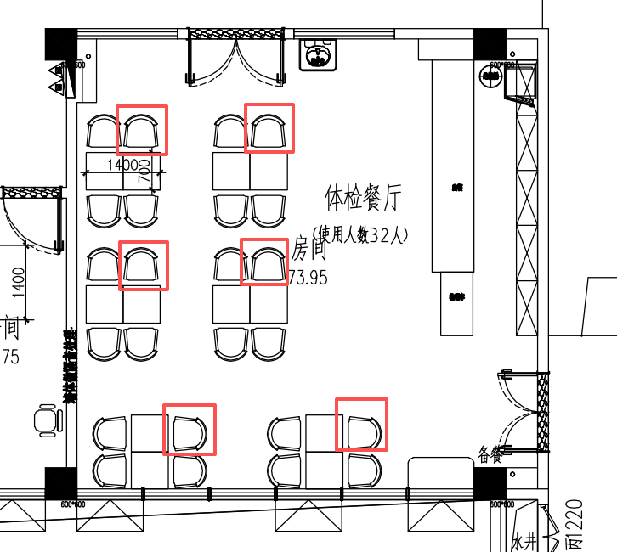 | 体检餐厅×6 | 530*550*875 | 个 | 6 |  |  | 1、铁艺架子，表面环保粉末喷涂； 2、纯海绵填充坐垫及靠背：甲醛含量≤100mg/kg；75%压缩永久变形≤8%、回弹率≥35%拉伸强度等级/120N≥90kPa、伸长率等级/120N≥130%。检测标准GB/T 10802-2006《通用软质聚醚型聚氨酯泡沫塑料》、《HJ 2547-2016 环境标志产品技术要求家具》。 3、面层环保西皮：甲醛含量≤75mg/kg、耐磨性（50000次）≤2级；表面摩擦色牢度：干摩擦≥4级，湿摩擦≥3级，撕裂负荷径向/纵向≥30N；断裂伸长率径向/纵向≥30%；拉伸负荷径向/纵向≥250N。符合《QB/T 4712-2014 沙发用聚氨酯合成革 QB/T 4045-2010 聚氨酯家居用合成革安全技术条件》要求及标准。
30 | 备餐柜 |  | 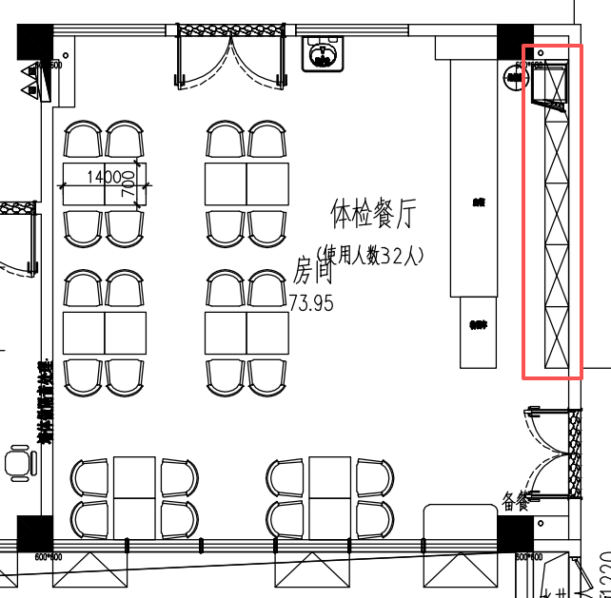 | 体检餐厅×1 | 5300*400*2780 | 组 | 1 |  |  | 1、1.8cm厚E0级实木颗粒板基材：含水率3～13%，甲醛释放量E₁：≤0.124mg/m³，苯≤10μg/m³，甲苯≤20μg/m³，二甲苯≤20μg/m³，总挥发性有机化合物（TVOC）≤100μg/m³，符合《GB/T 4897-2015 刨花板》、《GB 18580-2017 室内装饰装修材料 人造板及其制品中甲醛释放限量》、《GB/T 35601-2017 绿色产品评价 人造板和木质地板》要求及标准； 2、PVC封边带：外观质量无皱纹、裂纹、染色线、刀线、油渍、污点、黑斑、磨30r应无露底现象；甲醛释放量E1≤1.5mg/L，可溶性铅≤90mg/kg、可溶性镉≤75mg/kg、可溶性铬≤60mg/kg、可溶性汞≤60mg/kg、可溶性砷≤25mg/kg、可溶性钡≤1000mg/kg、可溶性锑≤60mg/kg、可溶性硒≤500mg/kg；邻苯二甲酸酯DBP、BBP、DEHP、DNOP、DINP和DIDP的总量≤0.1%。检测标准QB/T 4463-2013《家具用封边条技术要求》。 3、国产优质五金铰链：耐腐蚀、耐久性、水平静载荷、垂直静载荷，符合《QB/T 2189-2013 家具五金 杯状暗铰链》要求及标准； 4、国产优质五金拉手：表面应无剥落、返锈、毛刺，表面应无烧焦、起泡、针孔、裂纹、花斑，连续喷雾100h，简易10级制定级法不低于7级，符合《QB/T 3832-1999 轻工产品金属镀层腐蚀试验结果的评价》、《GB/T 3325-2017 金属家具通用技术条件》要求及标准； 5、定制柜符合《GB/T 3324-2024 木家具通用技术条件》要求及标准。
31 | 软皮沙发 |  | 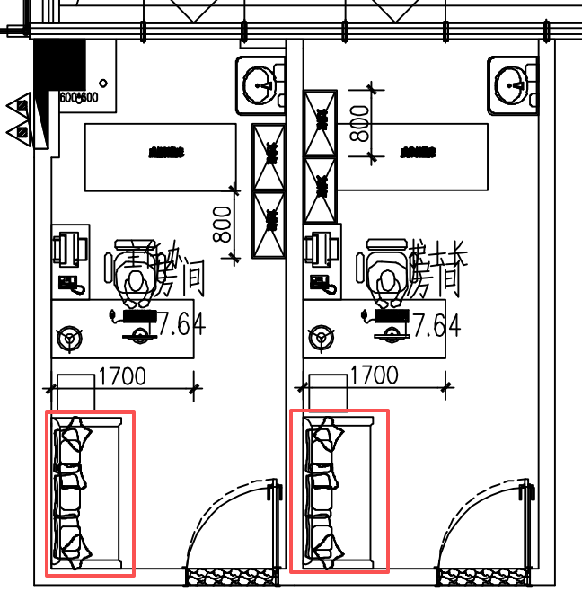 | 主任办公室×1 护士长办公室×1 | 1900*830*800 | 组 | 2 |  |  | 1、软包面料（科技皮）：甲醛含量≤75mg/kg、耐磨性（50000次）≤2级；表面摩擦色牢度：干摩擦≥4级，湿摩擦≥3级，撕裂负荷径向/纵向≥30N；断裂伸长率径向/纵向≥30%；拉伸负荷径向/纵向≥250N。符合《QB/T 4712-2014 沙发用聚氨酯合成革 QB/T 4045-2010 聚氨酯家居用合成革安全技术条件》要求及标准。 2、海绵：甲醛含量≤100mg/kg；75%压缩永久变形≤8%、回弹率≥35%拉伸强度等级/120N≥90kPa、伸长率等级/120N≥130%。检测标准GB/T 10802-2006《通用软质聚醚型聚氨酯泡沫塑料》、《HJ 2547-2016 环境标志产品技术要求家具》。 3、实木：含水率8%-17%，木质件甲醛释放量≤0.05mg/L。检测标准GB/T3324-2017《木家具通用技术条件》、GB18584-2001《室内装饰装修材料木家具中有害物质限量》。 5、根据采购方要求定制，颜色可选。 6、脚架采用铁艺架，表面环保粉末喷涂。 7、沙发整体安全性能-阻燃性：应符合GB 17927.1的要求；甲醛释放量≤0.03mg/m³，符合《QB/T 1952.1-2023 软体家具 沙发》要求及标准。
32 | 方形边几 |  | 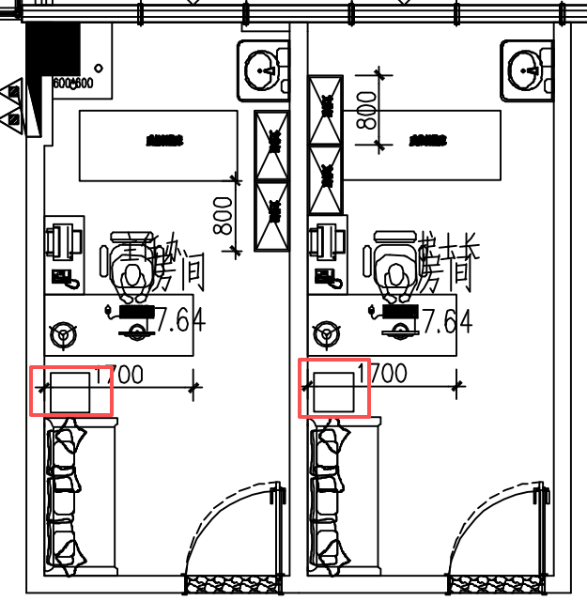 | 主任办公室×1 护士长办公室×1 | 600*600*400mm | 个 | 2 |  |  | 1、铁艺架子，表面环保粉末喷涂； 2、E0级实木颗粒板基材：含水率3～13%，甲醛释放量E₁：≤0.124mg/m³，苯≤10μg/m³，甲苯≤20μg/m³，二甲苯≤20μg/m³，总挥发性有机化合物（TVOC）≤100μg/m³，符合《GB/T 4897-2015 刨花板》、《GB 18580-2017 室内装饰装修材料 人造板及其制品中甲醛释放限量》、《GB/T 35601-2017 绿色产品评价 人造板和木质地板》要求及标准； 3、PVC封边带：外观质量无皱纹、裂纹、染色线、刀线、油渍、污点、黑斑、磨30r应无露底现象；甲醛释放量E1≤1.5mg/L，可溶性铅≤90mg/kg、可溶性镉≤75mg/kg、可溶性铬≤60mg/kg、可溶性汞≤60mg/kg、可溶性砷≤25mg/kg、可溶性钡≤1000mg/kg、可溶性锑≤60mg/kg、可溶性硒≤500mg/kg；邻苯二甲酸酯DBP、BBP、DEHP、DNOP、DINP和DIDP的总量≤0.1%。检测标准QB/T 4463-2013《家具用封边条技术要求》。
33 | L型办公桌 |  | 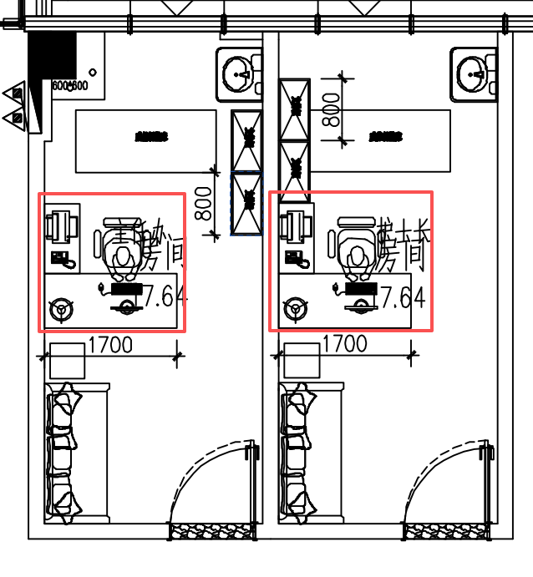 | 主任办公室×1 护士长办公室×1 | 1700*1600*750mm | 组 | 2 |  |  | 1、铁艺架子，表面环保粉末喷涂； 2、E0级实木颗粒板基材：含水率3～13%，甲醛释放量E₁：≤0.124mg/m³，苯≤10μg/m³，甲苯≤20μg/m³，二甲苯≤20μg/m³，总挥发性有机化合物（TVOC）≤100μg/m³，符合《GB/T 4897-2015 刨花板》、《GB 18580-2017 室内装饰装修材料 人造板及其制品中甲醛释放限量》、《GB/T 35601-2017 绿色产品评价 人造板和木质地板》要求及标准； 3、PVC封边带：外观质量无皱纹、裂纹、染色线、刀线、油渍、污点、黑斑、磨30r应无露底现象；甲醛释放量E1≤1.5mg/L，可溶性铅≤90mg/kg、可溶性镉≤75mg/kg、可溶性铬≤60mg/kg、可溶性汞≤60mg/kg、可溶性砷≤25mg/kg、可溶性钡≤1000mg/kg、可溶性锑≤60mg/kg、可溶性硒≤500mg/kg；邻苯二甲酸酯DBP、BBP、DEHP、DNOP、DINP和DIDP的总量≤0.1%。检测标准QB/T 4463-2013《家具用封边条技术要求》。 3、国产优质五金铰链：耐腐蚀、耐久性、水平静载荷、垂直静载荷，符合《QB/T 2189-2013 家具五金 杯状暗铰链》要求及标准； 4、国产优质五金拉手：表面应无剥落、返锈、毛刺，表面应无烧焦、起泡、针孔、裂纹、花斑，连续喷雾100h，简易10级制定级法不低于7级，符合《QB/T 3832-1999 轻工产品金属镀层腐蚀试验结果的评价》、《GB/T 3325-2017 金属家具通用技术条件》要求及标准； 5、办公桌符合《GB/T 3324-2017 木家具通用技术条件》、《GB 18584-2001 室内装饰装修材料 木家具中有害物质限量》要求及标准
34 | 办公桌 |  |  | 根据房间数量及原始平面图核算 | 800*600*750（15个） | 个 | 15 |  |  | 1、E0级实木颗粒板基材：含水率3～13%，甲醛释放量E₁：≤0.124mg/m³，苯≤10μg/m³，甲苯≤20μg/m³，二甲苯≤20μg/m³，总挥发性有机化合物（TVOC）≤100μg/m³，符合《GB/T 4897-2015 刨花板》、《GB 18580-2017 室内装饰装修材料 人造板及其制品中甲醛释放限量》、《GB/T 35601-2017 绿色产品评价 人造板和木质地板》要求及标准； 2、PVC封边带：外观质量无皱纹、裂纹、染色线、刀线、油渍、污点、黑斑、磨30r应无露底现象；甲醛释放量E1≤1.5mg/L，可溶性铅≤90mg/kg、可溶性镉≤75mg/kg、可溶性铬≤60mg/kg、可溶性汞≤60mg/kg、可溶性砷≤25mg/kg、可溶性钡≤1000mg/kg、可溶性锑≤60mg/kg、可溶性硒≤500mg/kg；邻苯二甲酸酯DBP、BBP、DEHP、DNOP、DINP和DIDP的总量≤0.1%。检测标准QB/T 4463-2013《家具用封边条技术要求》。 3、国产优质五金铰链：耐腐蚀、耐久性、水平静载荷、垂直静载荷，符合《QB/T 2189-2013 家具五金 杯状暗铰链》要求及标准； 4、国产优质五金拉手：表面应无剥落、返锈、毛刺，表面应无烧焦、起泡、针孔、裂纹、花斑，连续喷雾100h，简易10级制定级法不低于7级，符合《QB/T 3832-1999 轻工产品金属镀层腐蚀试验结果的评价》、《GB/T 3325-2017 金属家具通用技术条件》要求及标准； 5、办公桌符合《GB/T 3324-2017 木家具通用技术条件》、《GB 18584-2001 室内装饰装修材料 木家具中有害物质限量》要求及标准
 | 办公桌 |  |  |  | 1000*600*750（4个） | 个 | 4 |  |  | 1、E0级实木颗粒板基材：含水率3～13%，甲醛释放量E₁：≤0.124mg/m³，苯≤10μg/m³，甲苯≤20μg/m³，二甲苯≤20μg/m³，总挥发性有机化合物（TVOC）≤100μg/m³，符合《GB/T 4897-2015 刨花板》、《GB 18580-2017 室内装饰装修材料 人造板及其制品中甲醛释放限量》、《GB/T 35601-2017 绿色产品评价 人造板和木质地板》要求及标准； 2、PVC封边带：外观质量无皱纹、裂纹、染色线、刀线、油渍、污点、黑斑、磨30r应无露底现象；甲醛释放量E1≤1.5mg/L，可溶性铅≤90mg/kg、可溶性镉≤75mg/kg、可溶性铬≤60mg/kg、可溶性汞≤60mg/kg、可溶性砷≤25mg/kg、可溶性钡≤1000mg/kg、可溶性锑≤60mg/kg、可溶性硒≤500mg/kg；邻苯二甲酸酯DBP、BBP、DEHP、DNOP、DINP和DIDP的总量≤0.1%。检测标准QB/T 4463-2013《家具用封边条技术要求》。 3、国产优质五金铰链：耐腐蚀、耐久性、水平静载荷、垂直静载荷，符合《QB/T 2189-2013 家具五金 杯状暗铰链》要求及标准； 4、国产优质五金拉手：表面应无剥落、返锈、毛刺，表面应无烧焦、起泡、针孔、裂纹、花斑，连续喷雾100h，简易10级制定级法不低于7级，符合《QB/T 3832-1999 轻工产品金属镀层腐蚀试验结果的评价》、《GB/T 3325-2017 金属家具通用技术条件》要求及标准； 5、办公桌符合《GB/T 3324-2017 木家具通用技术条件》、《GB 18584-2001 室内装饰装修材料 木家具中有害物质限量》要求及标准
 | 办公桌 |  |  |  | 1200*600*750（15个） | 个 | 15 |  |  | 1、E0级实木颗粒板基材：含水率3～13%，甲醛释放量E₁：≤0.124mg/m³，苯≤10μg/m³，甲苯≤20μg/m³，二甲苯≤20μg/m³，总挥发性有机化合物（TVOC）≤100μg/m³，符合《GB/T 4897-2015 刨花板》、《GB 18580-2017 室内装饰装修材料 人造板及其制品中甲醛释放限量》、《GB/T 35601-2017 绿色产品评价 人造板和木质地板》要求及标准； 2、PVC封边带：外观质量无皱纹、裂纹、染色线、刀线、油渍、污点、黑斑、磨30r应无露底现象；甲醛释放量E1≤1.5mg/L，可溶性铅≤90mg/kg、可溶性镉≤75mg/kg、可溶性铬≤60mg/kg、可溶性汞≤60mg/kg、可溶性砷≤25mg/kg、可溶性钡≤1000mg/kg、可溶性锑≤60mg/kg、可溶性硒≤500mg/kg；邻苯二甲酸酯DBP、BBP、DEHP、DNOP、DINP和DIDP的总量≤0.1%。检测标准QB/T 4463-2013《家具用封边条技术要求》。 3、国产优质五金铰链：耐腐蚀、耐久性、水平静载荷、垂直静载荷，符合《QB/T 2189-2013 家具五金 杯状暗铰链》要求及标准； 4、国产优质五金拉手：表面应无剥落、返锈、毛刺，表面应无烧焦、起泡、针孔、裂纹、花斑，连续喷雾100h，简易10级制定级法不低于7级，符合《QB/T 3832-1999 轻工产品金属镀层腐蚀试验结果的评价》、《GB/T 3325-2017 金属家具通用技术条件》要求及标准； 5、办公桌符合《GB/T 3324-2017 木家具通用技术条件》、《GB 18584-2001 室内装饰装修材料 木家具中有害物质限量》要求及标准
 | 办公桌 |  |  |  | 1400*600*750（11个） | 个 | 11 |  |  | 1、E0级实木颗粒板基材：含水率3～13%，甲醛释放量E₁：≤0.124mg/m³，苯≤10μg/m³，甲苯≤20μg/m³，二甲苯≤20μg/m³，总挥发性有机化合物（TVOC）≤100μg/m³，符合《GB/T 4897-2015 刨花板》、《GB 18580-2017 室内装饰装修材料 人造板及其制品中甲醛释放限量》、《GB/T 35601-2017 绿色产品评价 人造板和木质地板》要求及标准； 2、PVC封边带：外观质量无皱纹、裂纹、染色线、刀线、油渍、污点、黑斑、磨30r应无露底现象；甲醛释放量E1≤1.5mg/L，可溶性铅≤90mg/kg、可溶性镉≤75mg/kg、可溶性铬≤60mg/kg、可溶性汞≤60mg/kg、可溶性砷≤25mg/kg、可溶性钡≤1000mg/kg、可溶性锑≤60mg/kg、可溶性硒≤500mg/kg；邻苯二甲酸酯DBP、BBP、DEHP、DNOP、DINP和DIDP的总量≤0.1%。检测标准QB/T 4463-2013《家具用封边条技术要求》。 3、国产优质五金铰链：耐腐蚀、耐久性、水平静载荷、垂直静载荷，符合《QB/T 2189-2013 家具五金 杯状暗铰链》要求及标准； 4、国产优质五金拉手：表面应无剥落、返锈、毛刺，表面应无烧焦、起泡、针孔、裂纹、花斑，连续喷雾100h，简易10级制定级法不低于7级，符合《QB/T 3832-1999 轻工产品金属镀层腐蚀试验结果的评价》、《GB/T 3325-2017 金属家具通用技术条件》要求及标准； 5、办公桌符合《GB/T 3324-2017 木家具通用技术条件》、《GB 18584-2001 室内装饰装修材料 木家具中有害物质限量》要求及标准
 | 办公桌 |  |  |  | 1500*600*750（9个） | 个 | 9 |  |  | 1、E0级实木颗粒板基材：含水率3～13%，甲醛释放量E₁：≤0.124mg/m³，苯≤10μg/m³，甲苯≤20μg/m³，二甲苯≤20μg/m³，总挥发性有机化合物（TVOC）≤100μg/m³，符合《GB/T 4897-2015 刨花板》、《GB 18580-2017 室内装饰装修材料 人造板及其制品中甲醛释放限量》、《GB/T 35601-2017 绿色产品评价 人造板和木质地板》要求及标准； 2、PVC封边带：外观质量无皱纹、裂纹、染色线、刀线、油渍、污点、黑斑、磨30r应无露底现象；甲醛释放量E1≤1.5mg/L，可溶性铅≤90mg/kg、可溶性镉≤75mg/kg、可溶性铬≤60mg/kg、可溶性汞≤60mg/kg、可溶性砷≤25mg/kg、可溶性钡≤1000mg/kg、可溶性锑≤60mg/kg、可溶性硒≤500mg/kg；邻苯二甲酸酯DBP、BBP、DEHP、DNOP、DINP和DIDP的总量≤0.1%。检测标准QB/T 4463-2013《家具用封边条技术要求》。 3、国产优质五金铰链：耐腐蚀、耐久性、水平静载荷、垂直静载荷，符合《QB/T 2189-2013 家具五金 杯状暗铰链》要求及标准； 4、国产优质五金拉手：表面应无剥落、返锈、毛刺，表面应无烧焦、起泡、针孔、裂纹、花斑，连续喷雾100h，简易10级制定级法不低于7级，符合《QB/T 3832-1999 轻工产品金属镀层腐蚀试验结果的评价》、《GB/T 3325-2017 金属家具通用技术条件》要求及标准； 5、办公桌符合《GB/T 3324-2017 木家具通用技术条件》、《GB 18584-2001 室内装饰装修材料 木家具中有害物质限量》要求及标准
35 | 办公椅 |  |  | 根据房间数量及原始平面图核算 | 560*580*890-990 | 个 | 92 |  |  | 1、框架：塑料加纤； 2、背布：条纹网 3、座垫：5分纯棉+1分面纯棉 4、座布：弹力布，固定扶手， 5、底盘：单功能带尾板底盘 6、气杆：二级1.5厚,85# 7、脚：320锥形尼龙脚 8、轮：2.5寸PU轮
36 | L型办公桌 |  |  | 根据房间数量及原始平面图核算 | 1600*1500*750 | 个 | 6 |  |  | 1、铁艺架子，表面环保粉末喷涂； 2、E0级实木颗粒板基材：含水率3～13%，甲醛释放量E₁：≤0.124mg/m³，苯≤10μg/m³，甲苯≤20μg/m³，二甲苯≤20μg/m³，总挥发性有机化合物（TVOC）≤100μg/m³，符合《GB/T 4897-2015 刨花板》、《GB 18580-2017 室内装饰装修材料 人造板及其制品中甲醛释放限量》、《GB/T 35601-2017 绿色产品评价 人造板和木质地板》要求及标准； 3、PVC封边带：外观质量无皱纹、裂纹、染色线、刀线、油渍、污点、黑斑、磨30r应无露底现象；甲醛释放量E1≤1.5mg/L，可溶性铅≤90mg/kg、可溶性镉≤75mg/kg、可溶性铬≤60mg/kg、可溶性汞≤60mg/kg、可溶性砷≤25mg/kg、可溶性钡≤1000mg/kg、可溶性锑≤60mg/kg、可溶性硒≤500mg/kg；邻苯二甲酸酯DBP、BBP、DEHP、DNOP、DINP和DIDP的总量≤0.1%。检测标准QB/T 4463-2013《家具用封边条技术要求》。 3、国产优质五金铰链：耐腐蚀、耐久性、水平静载荷、垂直静载荷，符合《QB/T 2189-2013 家具五金 杯状暗铰链》要求及标准； 4、国产优质五金拉手：表面应无剥落、返锈、毛刺，表面应无烧焦、起泡、针孔、裂纹、花斑，连续喷雾100h，简易10级制定级法不低于7级，符合《QB/T 3832-1999 轻工产品金属镀层腐蚀试验结果的评价》、《GB/T 3325-2017 金属家具通用技术条件》要求及标准； 5、办公桌符合《GB/T 3324-2017 木家具通用技术条件》、《GB 18584-2001 室内装饰装修材料 木家具中有害物质限量》要求及标准
37 | 患者椅 |  |  | 根据原始平面图核算 | 430*450*650 | 个 | 20 |  |  | 1、12厘实心钢筋，铁架表面喷涂处理； 2、全新pp料，可回收。塑料2色可选。
38 | 采血凳a |  |  | 采血等候室x10 VIP外科房间x1 VIP五官科房间x1 VIP内科房间x1 VIP体检办公室x1 血压1、2房间x4 | φ400*高450 | 个 | 18 |  |  | 1、不锈钢铁艺架子，表面环保粉末喷涂； 2、纯海绵填充座垫； 3、座垫环保布料封面
39 | 旋转圆凳 |  |  | VIP超声房间x1 VIP口腔科房间x2 女区超声房间x5 脑超声x1 | 500*500*700 | 个 | 9 |  |  | 1、350铝合金方脚，φ35MM PU黑色防滑轮； 2、三级防爆电镀气杆； 3、坐垫纯海绵填充，高端科技皮饰面； 4、靠背尼龙塑料
40 | 会议桌 |  |  | 根据房间数量及原始平面图核算 | 1200*550*750 | 个 | 18 |  |  | 1、铁艺架子，表面环保粉末喷涂； 2、E0级实木颗粒板基材：含水率3～13%，甲醛释放量E₁：≤0.124mg/m³，苯≤10μg/m³，甲苯≤20μg/m³，二甲苯≤20μg/m³，总挥发性有机化合物（TVOC）≤100μg/m³，符合《GB/T 4897-2015 刨花板》、《GB 18580-2017 室内装饰装修材料 人造板及其制品中甲醛释放限量》、《GB/T 35601-2017 绿色产品评价 人造板和木质地板》要求及标准； 3、PVC封边带：外观质量无皱纹、裂纹、染色线、刀线、油渍、污点、黑斑、磨30r应无露底现象；甲醛释放量E1≤1.5mg/L，可溶性铅≤90mg/kg、可溶性镉≤75mg/kg、可溶性铬≤60mg/kg、可溶性汞≤60mg/kg、可溶性砷≤25mg/kg、可溶性钡≤1000mg/kg、可溶性锑≤60mg/kg、可溶性硒≤500mg/kg；邻苯二甲酸酯DBP、BBP、DEHP、DNOP、DINP和DIDP的总量≤0.1%。检测标准QB/T 4463-2013《家具用封边条技术要求》。 3、国产优质五金铰链：耐腐蚀、耐久性、水平静载荷、垂直静载荷，符合《QB/T 2189-2013 家具五金 杯状暗铰链》要求及标准； 4、国产优质五金拉手：表面应无剥落、返锈、毛刺，表面应无烧焦、起泡、针孔、裂纹、花斑，连续喷雾100h，简易10级制定级法不低于7级，符合《QB/T 3832-1999 轻工产品金属镀层腐蚀试验结果的评价》、《GB/T 3325-2017 金属家具通用技术条件》要求及标准； 5、办公桌符合《GB/T 3324-2017 木家具通用技术条件》、《GB 18584-2001 室内装饰装修材料 木家具中有害物质限量》要求及标准
41 | 会议椅 |  |  | 根据房间数量及原始平面图核算 | 550*600*700 | 个 | 18 |  |  | 1、采用优质西皮饰面，单针双线工艺； 2、高密度优质海绵，具有回弹力强、不易变形、透气性强、坐感舒适； 3、E1级板材，选用国标1.8管壁厚扁管，经四次抛光三次打磨后弯制而成，表面镀130元/每立方米镀铬处理而成，色泽光亮平滑。
42 | 文件柜 |  |  | 根据房间数量及原始平面图核算 | 900*450*1800 | 个 | 36 |  |  | 1、1.8cm厚E0级实木颗粒板基材：含水率3～13%，甲醛释放量E₁：≤0.124mg/m³，苯≤10μg/m³，甲苯≤20μg/m³，二甲苯≤20μg/m³，总挥发性有机化合物（TVOC）≤100μg/m³，符合《GB/T 4897-2015 刨花板》、《GB 18580-2017 室内装饰装修材料 人造板及其制品中甲醛释放限量》、《GB/T 35601-2017 绿色产品评价 人造板和木质地板》要求及标准； 2、PVC封边带：外观质量无皱纹、裂纹、染色线、刀线、油渍、污点、黑斑、磨30r应无露底现象；甲醛释放量E1≤1.5mg/L，可溶性铅≤90mg/kg、可溶性镉≤75mg/kg、可溶性铬≤60mg/kg、可溶性汞≤60mg/kg、可溶性砷≤25mg/kg、可溶性钡≤1000mg/kg、可溶性锑≤60mg/kg、可溶性硒≤500mg/kg；邻苯二甲酸酯DBP、BBP、DEHP、DNOP、DINP和DIDP的总量≤0.1%。检测标准QB/T 4463-2013《家具用封边条技术要求》。 3、国产优质五金铰链：耐腐蚀、耐久性、水平静载荷、垂直静载荷，符合《QB/T 2189-2013 家具五金 杯状暗铰链》要求及标准； 4、国产优质五金拉手：表面应无剥落、返锈、毛刺，表面应无烧焦、起泡、针孔、裂纹、花斑，连续喷雾100h，简易10级制定级法不低于7级，符合《QB/T 3832-1999 轻工产品金属镀层腐蚀试验结果的评价》、《GB/T 3325-2017 金属家具通用技术条件》要求及标准； 5、定制柜符合《GB/T 3324-2024 木家具通用技术条件》要求及标准。
43 | 矮柜 |  |  | 根据房间数量及原始平面图核算 | 900*450*800 | 个 | 15 |  |  | 1、1.8cm厚E0级实木颗粒板基材：含水率3～13%，甲醛释放量E₁：≤0.124mg/m³，苯≤10μg/m³，甲苯≤20μg/m³，二甲苯≤20μg/m³，总挥发性有机化合物（TVOC）≤100μg/m³，符合《GB/T 4897-2015 刨花板》、《GB 18580-2017 室内装饰装修材料 人造板及其制品中甲醛释放限量》、《GB/T 35601-2017 绿色产品评价 人造板和木质地板》要求及标准； 2、PVC封边带：外观质量无皱纹、裂纹、染色线、刀线、油渍、污点、黑斑、磨30r应无露底现象；甲醛释放量E1≤1.5mg/L，可溶性铅≤90mg/kg、可溶性镉≤75mg/kg、可溶性铬≤60mg/kg、可溶性汞≤60mg/kg、可溶性砷≤25mg/kg、可溶性钡≤1000mg/kg、可溶性锑≤60mg/kg、可溶性硒≤500mg/kg；邻苯二甲酸酯DBP、BBP、DEHP、DNOP、DINP和DIDP的总量≤0.1%。检测标准QB/T 4463-2013《家具用封边条技术要求》。 3、国产优质五金铰链：耐腐蚀、耐久性、水平静载荷、垂直静载荷，符合《QB/T 2189-2013 家具五金 杯状暗铰链》要求及标准； 4、国产优质五金拉手：表面应无剥落、返锈、毛刺，表面应无烧焦、起泡、针孔、裂纹、花斑，连续喷雾100h，简易10级制定级法不低于7级，符合《QB/T 3832-1999 轻工产品金属镀层腐蚀试验结果的评价》、《GB/T 3325-2017 金属家具通用技术条件》要求及标准； 5、定制柜符合《GB/T 3324-2024 木家具通用技术条件》要求及标准。
44 | 装饰画 |  |  | VIP等候大厅（2幅） VIP过道（2幅） 采血区过道（2幅） 征兵区过道（4幅） | 800*1180 （两种样式各5幅） | 幅 | 10 |  |  | 画面采用高清防水抗菌画芯，表面覆医用级抗菌膜，耐酒精、含氯消毒剂反复擦拭，易清洁、不褪色、不起泡。 边框使用铝合金哑光边框，坚固耐用、无尖锐边角、环保无异味；背板为防潮密度板，整体平整牢固，适用于医院公共区域、病房、走廊等医疗环境。
45 | 装饰画 |  |  | 女区过道1（3幅） VIP等候通道（3幅） VIP过道（6幅） 体检等候大厅（3幅） | 750*1100 （三种样式各5幅） | 幅 | 15 |  |  | 画面采用高清防水抗菌画芯，表面覆医用级抗菌膜，耐酒精、含氯消毒剂反复擦拭，易清洁、不褪色、不起泡。 边框使用铝合金哑光边框，坚固耐用、无尖锐边角、环保无异味；背板为防潮密度板，整体平整牢固，适用于医院公共区域、病房、走廊等医疗环境。
46 | 装饰画 |  |  | 采血室外过道（1幅） 女区过道1（2幅） | 750*1100 | 幅 | 3 |  |  | 画面采用高清防水抗菌画芯，表面覆医用级抗菌膜，耐酒精、含氯消毒剂反复擦拭，易清洁、不褪色、不起泡。 边框使用铝合金哑光边框，坚固耐用、无尖锐边角、环保无异味；背板为防潮密度板，整体平整牢固，适用于医院公共区域、病房、走廊等医疗环境。
47 | 装饰画 |  |  | 采血室外过道（3幅） 女区过道2（3幅） | 690*1370（2幅） 1030*1370（2幅） 1360*1370（2幅） | 幅 | 6 |  |  | 画面采用高清防水抗菌画芯，表面覆医用级抗菌膜，耐酒精、含氯消毒剂反复擦拭，易清洁、不褪色、不起泡。 边框使用铝合金哑光边框，坚固耐用、无尖锐边角、环保无异味；背板为防潮密度板，整体平整牢固，适用于医院公共区域、病房、走廊等医疗环境。
48 | 装饰画 |  | 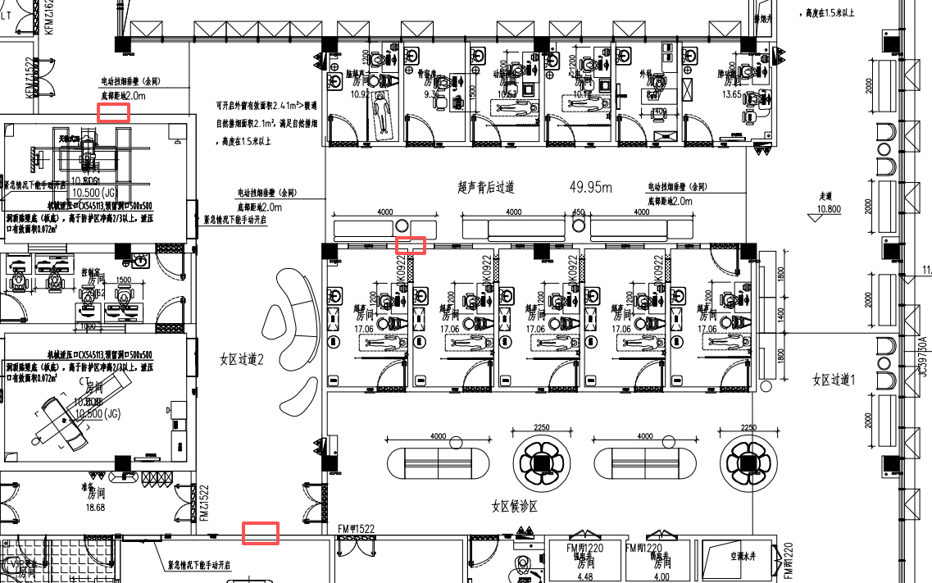 | 女区过道2（2幅） 超声背后过道（1幅） | 970*1470 | 幅 | 3 |  |  | 画面采用高清防水抗菌画芯，表面覆医用级抗菌膜，耐酒精、含氯消毒剂反复擦拭，易清洁、不褪色、不起泡。 边框使用铝合金哑光边框，坚固耐用、无尖锐边角、环保无异味；背板为防潮密度板，整体平整牢固，适用于医院公共区域、病房、走廊等医疗环境。
49 | 装饰画 |  | 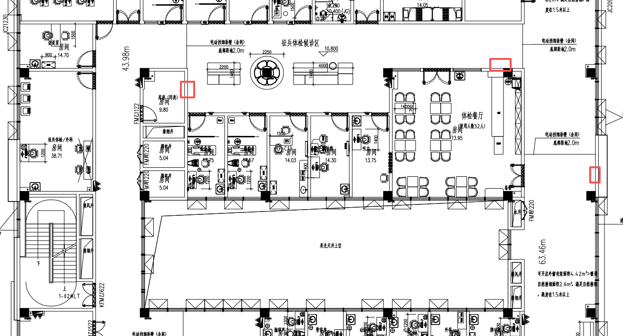 | 征兵体检候诊区（2幅） 征兵体检候过道（1幅） | 1000*1440 | 幅 | 3 |  |  | 画面采用高清防水抗菌画芯，表面覆医用级抗菌膜，耐酒精、含氯消毒剂反复擦拭，易清洁、不褪色、不起泡。 边框使用铝合金哑光边框，坚固耐用、无尖锐边角、环保无异味；背板为防潮密度板，整体平整牢固，适用于医院公共区域、病房、走廊等医疗环境。
50 | 接待台上方造型吊顶 |  | 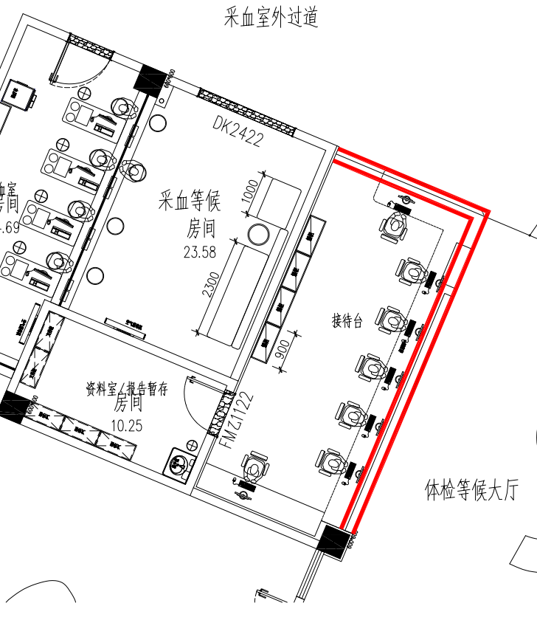 | 体检等候大厅1处 | 12000*300 | 项 | 1 |  |  | 1、龙骨骨架：采用国标轻钢龙骨体系，主龙骨间距≤1200mm，副龙骨间距≤400mm，吊杆直径≥8mm，间距≤1200mm；表面镀锌层厚度≥60μm，防锈处理符合GB/T 11981-2008《建筑用轻钢龙骨》要求。 2、基层板材：12mm厚阻燃多层板（B1级）基层，甲醛释放量≤0.124mg/m³，符合GB 18580-2017《室内装饰装修材料人造板及其制品中甲醛释放限量》E1级标准；含水率6%-14%，静曲强度≥30MPa，符合GB/T 9846-2015《普通胶合板》。 3、面层石膏板：9.5mm/12mm双层纸面石膏板（错缝安装），板材断裂荷载≥500N，护面纸与芯材粘结≥400N，遇火稳定性≥20min，符合GB/T 9775-2008《纸面石膏板》；嵌缝采用高强嵌缝石膏+防开裂纤维带，满刮腻子三遍，砂纸打磨平整，表面平整度≤3mm/2m。 4、乳胶漆饰面：环保水性乳胶漆，VOC含量≤50g/L，甲醛含量≤50mg/kg，耐擦洗性≥3000次，对比率≥0.93，符合GB 18582-2020《建筑用墙面涂料中有害物质限量》及GB/T 9756-2018《合成树脂乳液内墙涂料》一等品标准。
51 | 消防门包装饰板 |  |  | 根据原始平面图核算 共25处消防栓 | 宽2000*层高3500 | 项 | 25 |  |  | 1、板材采用不低于E0级实木多层板基材：木材含水率6.0 - 14.0%，弹性模量≥ 3000MPa，燃烧等级；B1 级（难燃），甲醛释放量E0 级 ≤ 0.050mg/L；符合《GB/T 15104-2021《装饰单板贴面人造板》》、《GB 18580-2017《室内装饰装修材料 人造板及其制品中甲醛释放限量》》、《GB 8624-2012《建筑材料及制品燃烧性能分级》》《GB 18584-2001《室内装饰装修材料 木家具中有害物质限量》》要求及标准； 2、国产优质五金连接件，金属镀层抗盐雾（偏心体）：18h，1.5mm以下锈点≤20点/dm²，其中≥1.0mm锈点不超过5点（距离边缘棱角2mm以内的不计）。偏心体抗压强度≥240N,连接螺杆螺纹与预埋螺母的抗拉强度≥700N,符合《GB/T 28203-2011 家具用连接件技术要求及试验方法》及标准； 3、PVC封边带：外观质量无皱纹、裂纹、染色线、刀线、油渍、污点、黑斑、磨30r应无露底现象；甲醛释放量E1≤1.5mg/L，可溶性铅≤90mg/kg、可溶性镉≤75mg/kg、可溶性铬≤60mg/kg、可溶性汞≤60mg/kg、可溶性砷≤25mg/kg、可溶性钡≤1000mg/kg、可溶性锑≤60mg/kg、可溶性硒≤500mg/kg；邻苯二甲酸酯DBP、BBP、DEHP、DNOP、DINP和DIDP的总量≤0.1%。检测标准QB/T 4463-2013《家具用封边条技术要求》。 4、定制柜整体甲醛释放量≤0.08mg/m³，符合《GB/T 3324-2024 木家具通用技术条件》。
52 | 包门板 |  |  | 根据原始平面图核算 共11处包门板 | 宽1600*层高3500 | 项 | 11 |  |  | 1、1.8cm厚E0级实木颗粒板基材：含水率3～13%，甲醛释放量E₁：≤0.124mg/m³，苯≤10μg/m³，甲苯≤20μg/m³，二甲苯≤20μg/m³，总挥发性有机化合物（TVOC）≤100μg/m³，符合《GB/T 4897-2015 刨花板》、《GB 18580-2017 室内装饰装修材料 人造板及其制品中甲醛释放限量》、《GB/T 35601-2017 绿色产品评价 人造板和木质地板》要求及标准； 2、PVC封边带：外观质量无皱纹、裂纹、染色线、刀线、油渍、污点、黑斑、磨30r应无露底现象；甲醛释放量E1≤1.5mg/L，可溶性铅≤90mg/kg、可溶性镉≤75mg/kg、可溶性铬≤60mg/kg、可溶性汞≤60mg/kg、可溶性砷≤25mg/kg、可溶性钡≤1000mg/kg、可溶性锑≤60mg/kg、可溶性硒≤500mg/kg；邻苯二甲酸酯DBP、BBP、DEHP、DNOP、DINP和DIDP的总量≤0.1%。检测标准QB/T 4463-2013《家具用封边条技术要求》。 3、国产优质五金铰链：耐腐蚀、耐久性、水平静载荷、垂直静载荷，符合《QB/T 2189-2013 家具五金 杯状暗铰链》要求及标准；
合计
安装、运输
税费
总计
备注： 1、本次询价报价含安装、运输、税费； 2、出货周期：30日历天，安装运输周期：15天； 3、质保期：1年；

